Chi tiết địa chất
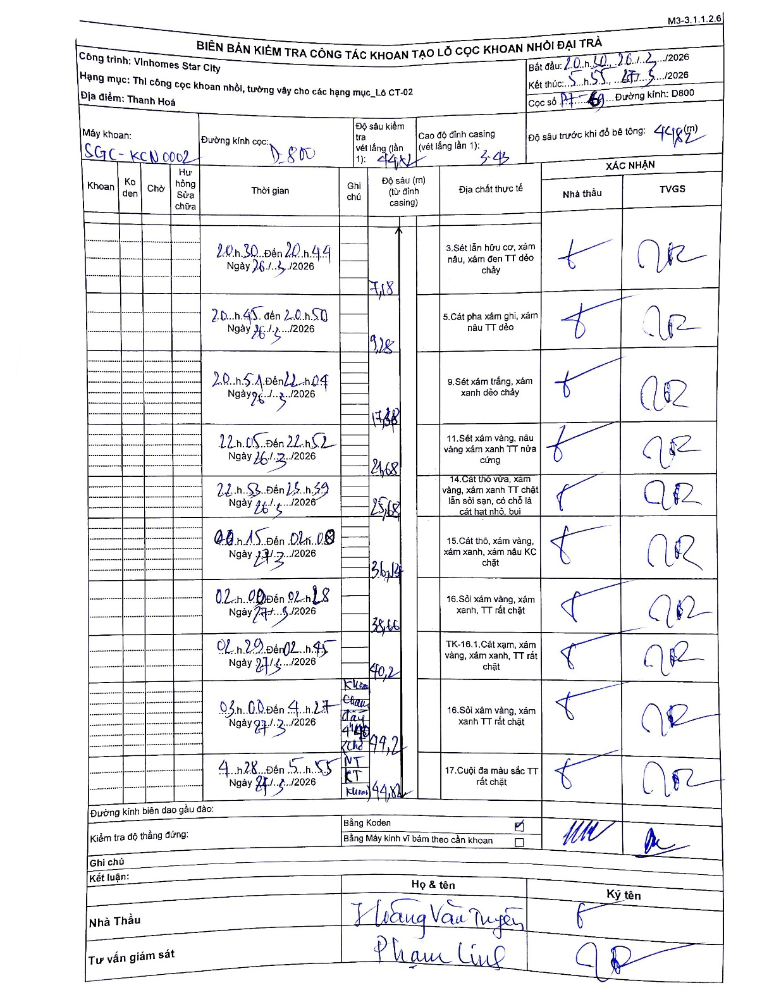
Dự án | Star City Thanh Hóa
Hạng mục | Thi công cọc khoan nhồi, tường vây cho các hạng mục_Lô CT-02
Tên bộ phận | Lô CT-02
Số hiệu cọc | P7-69
Tên Máy khoan | SGC-KCN0002
Đường kính | D800
Bắt đầu thi công | 20:30 26/03/2026
Kết thúc thi công | 05:55 27/03/2026

Địa chất TT | Đường kính | Mô tả lớp thiết kế | Từ (h) | Đến (h) | Cao độ từ | Cao độ đến | T.Gian (h) | Dài (m) | V (m/h) | Ghi chú
1 | D800 | Sét lẫn hữu cơ, xám nâu, xám đen TT dẻo chảy | 20:30 26/03/2026 | 20:44 26/03/2026 | -3.43 | -7.18 | 0.23 | 3.75 | 16.07
2 | D800 | Cát pha xám ghi, xám nâu TT dẻo | 20:45 26/03/2026 | 20:50 26/03/2026 | -7.18 | -9.18 | 0.08 | 2 | 24
3 | D800 | Sét xám trắng, xám xanh dẻo chảy | 20:51 26/03/2026 | 22:04 26/03/2026 | -9.18 | -17.88 | 1.22 | 8.7 | 7.15
4 | D800 | Sét xám vàng, nâu vàng xám xanh TT nửa cứng | 22:05 26/03/2026 | 22:52 26/03/2026 | -17.88 | -21.68 | 0.78 | 3.8 | 4.85
5 | D800 | Cát thô vừa, xám vàng, xám xanh TT chặt lẫn sỏi sạn, có chỗ là cát hạt nhỏ, bụi | 22:53 26/03/2026 | 23:59 26/03/2026 | -21.68 | -25.68 | 1.1 | 4 | 3.64
6 | D800 | Cát thô, xám vàng, xám xanh, xám nâu KC chặt | 00:15 27/03/2026 | 01:08 27/03/2026 | -25.68 | -36.14 | 0.88 | 10.46 | 11.84
7 | D800 | Sỏi xám vàng, xám xanh, TT rất chặt | 02:00 27/03/2026 | 02:28 27/03/2026 | -36.14 | -38.66 | 0.47 | 2.52 | 5.4
8 | D800 | Cát xám, xám vàng, xám xanh, TT rất chặt | 02:29 27/03/2026 | 02:45 27/03/2026 | -38.66 | -40.2 | 0.27 | 1.54 | 5.78
9 | D800 | Sỏi xám vàng, xám xanh TT rất chặt | 03:00 27/03/2026 | 04:27 27/03/2026 | -40.2 | -44.2 | 1.45 | 4 | 2.76 | Kiểm tra cao độ đáy 44.2 (Khoan nét KT Khoan)
10 | D800 | Cuội đa màu sắc TT rất chặt | 04:28 27/03/2026 | 05:55 27/03/2026 | -44.2 | -44.82 | 1.45 | 0.62 | 0.43

ẢNH BIÊN BẢN GỐC

